Renginių grafiko forma

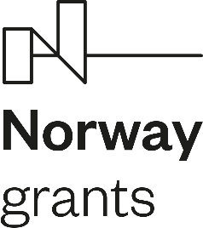

 |  |  |  |  |  |  |  |  |  | PATVIRTINTA: Viešosios įstaigos Centrinės projektų valdymo agentūros direktoriaus pavaduotojo potvarkiu Nr.
 |  | arba

Projekto renginių grafikas

Nr.
Data
Projekto kodas
Projekto vykdytojo pavadinimas

Renginio tipas | Renginio pavadinimas | Renginio vieta (jei taikoma) |  |  | Renginio transliacijos nuoroda (jei taikoma)* | Renginio data | Renginio pradžia | Pietų pertrauka (jei taikoma) |  | Renginio pabaiga | Dalyvių skaičius | Pastabos
 |  | Vietovė | Adresas | Auditorijos (salės) Nr. |  |  |  | Pradžia | Pabaiga

* Tais atvejais, kai Projekto renginių grafiko teikimo CPVA metu renginio transliacijos nuoroda nėra žinoma, privaloma CPVA projektų vadovui pateikti renginio nuorodą ne vėliau kaip likus 1 dienai iki numatyto renginio. Rekomenduojama įtraukti CPVA projektų vadovo elektroninio pašto adresą į nuorodą gaunančių adresatų sąrašą.

